使い方
前準備
 | ①WinAuth設定変更
 |  | 1.WinAuthの数字の上あたりで右クリック
 |  | 2.「Auto Refresh」「Copy on New Code」にチェック
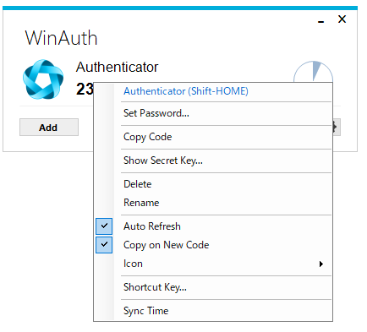

 | ②VPN設定ファイル修正
 |  | 1."ユーザID@pj221.aws-axion.net.ovpn"をダブルクリックで開く(デフォルトなら C:\Program Files (x86)\Sophos\Sophos SSL VPN Client\config 配下にある？)
 |  | 2.「auth-user-pass」の引数に「userPass.txt」を追加し、保存
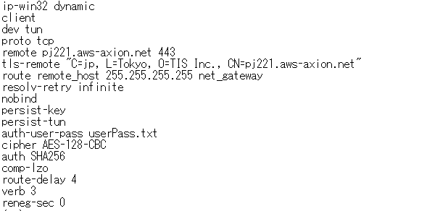

 | ③connectVPN.ps1修正
 |  | 赤文字部分を自環境のWinAuth.exeのフルパスに修正

 |  |  | #WinAuth起動(自環境のWinAuth.exeのフルパスを記載すること)
 |  |  | C:\Users\tie306883\app_data\WinAuth-3.6.2\WinAuth.exe
 |  |  | Start-Sleep -m 500

 |  |  | #クリップボードからワンタイムパスワードを取得
 |  |  | $onetime = Get-Clipboard
 |  |  | echo $onetime

 |  |  | #管理者権限でバットファイル起動
 |  |  | Start-Process .\connectVPN.bat -ArgumentList $onetime -Verb runas

 | ④connectVPN.bat修正
 |  | 赤文字部分を自分のVPNのユーザ名とパスワードに修正

 |  |  | rem VPN停止
 |  |  | taskkill /F /im openvpn-gui.exe

 |  |  | rem 文字コード設定
 |  |  | chcp 65001

 |  |  | cd "C:\Program Files (x86)\Sophos\Sophos SSL VPN Client\config"

 |  |  | rem ユーザ名設定(自分のユーザIDに変更すること)
 |  |  | echo tie306883> userPass.txt
 |  |  | rem パスワード設定(%1以前の値を自分のパスワードに変更すること)
 |  |  | echo uPAz_n4y%1>> userPass.txt

 |  |  | rem WinAuth停止
 |  |  | taskkill /im WinAuth.exe

 |  |  | rem VPN起動(@以前の値を自分のユーザIDに変更すること)
 |  |  | cd "C:\Program Files (x86)\Sophos\Sophos SSL VPN Client\bin"
 |  |  | openvpn-gui.exe --connect tie306883@pj221.aws-axion.net.ovpn

接続
 | executeConnect.batを実行すると接続される

